Table 1
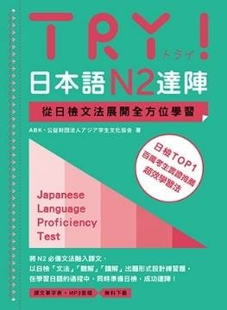
TRY! 日本語 N2 達陣 從日檢文法展開全方位學習 【單字表】
本單字表從課本每一課的課文、例句、「やってみよう!」中，選錄屬於 N2 級別的單字，從第 1 章順排到第 14 章，但不包含「Check!」 「まとめの問題（綜合測驗）」中的單字。建 議搭配課本使用才能達到最好的效果。
作者：ABK（公益財団法人 アジア学生文化協会）出版：眾文圖書股份有限公司
1 | し お知らせ | 通知，告示，啟事
 | じんざい 人材 | 人才，有才能的人
 | もと 求める | 尋求，尋找
 | かいてん 開店（する） | 開店，開始營業
 | へいてん 閉店（する） | 關店，打烊，結束營業
 | ぎょうむ 業務 | 工作，業務
 | はんばい 販売（する） | 銷售，賣
 | せいそう 清掃（する） | 掃除，打掃
 | こくせき 国籍 | 國籍
 | き やる気がある | 有幹勁
 | だいかんげい 大歓迎 | 熱烈歡迎
 | せっきゃく 接 客（する） | 接待顧客
 | おうたい 応対（する） | 應對，回答

